2 Einfügen
Einfügen mit Schaltflächen

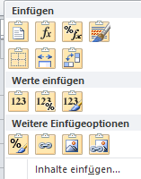
 | Die Auswahl Einfügen umfasst viele Möglichkeiten für das Einfügen des in
 | der Zwischenablage gespeicherten Inhalts

Übungen

Zelle | Die Zelle wird | 50
 | mit Inhalt | 51
 | mit Zahlenformat | 52
 | mit Zellen- Formatierung | 53
 | kopiert | 54

Inhalt | Die Zelle wird | 2016-09-12
 | mit Inhalt | 2016-09-19
 | ohne Zahlenformat | 2016-09-26
 | ohne Zellen- Formatierung | 2016-10-03
 | kopiert | 2016-10-10

Format | Die Zelle wird | 50
 | ohne Inhalt | 51
 | ohne Zahlenformat | 52
 | mit Zellen- Formatierung | 53
 | kopiert | 54

Transponieren | Die Zellen werden | 50
 | von vertikal auf horizontal | 51
 | oder von horizontal auf vertikal | 52
 | umgesetzt | 53
 |  | 54

3 Inhalte einfügen
Einfügen mit Inhalte einfügen

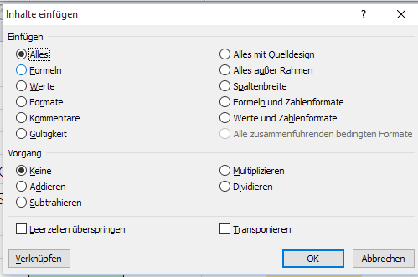

Diese Funktion ermöglicht das bewusete und schnellste Einfügen, sofern nicht die ganze Zelle
1:1 kopiert werden soll. Hier könnrn gezielt die gewünschten Optionen gewählt werden.

Übungen
Einfügen
Kopieren Sie die grünen Zellen nach rechts mit der im Kopf angegebenen Funktion
 |  | Alles | Formeln | Werte | Formate | Kommentare | Spalten. breite
50
51
52
53
54

Vorgang
Kopieren Sie (je 3x)die grünen Zellen nach rechts mit der im Kopf angegebenen Funktion
 |  |  | Addieren | Subtrahieren | Multiplizieren | Dividieren
Januar | Februar | März | Quartal | Quartal | Quartal | Quartal
11 | 100 | 1000
2000 | 200 | 22
300 | 3000 | 33

6 Grafik

Grafiken

Damit Zahlen schneller verstanden werden, können Grafiken hinterlegt werden
Die Grafik muss mit rechter Maustaste in den Hintergrund gestellt sein.

Markieren Sie diese Tabelle und kopieren Sie diese
Geschenke |  | Fr.
Anna | Praline | 26.00
Fritz | Buch | 31.00
Peter | CD | 28.00

 | Fügen Sie die Zwischenablage mit dieser Schaltfläche ein
 | und ziehen Sie die Kopie in das untere Bild

 | Fügen Sie die Zwischenablage mit dieser Schaltfläche ein
 | und ziehen Sie die Kopie in das untere Bild
 | Aendern Sie nun einen Feldinhalt in der Tabelle

